Instrucciones
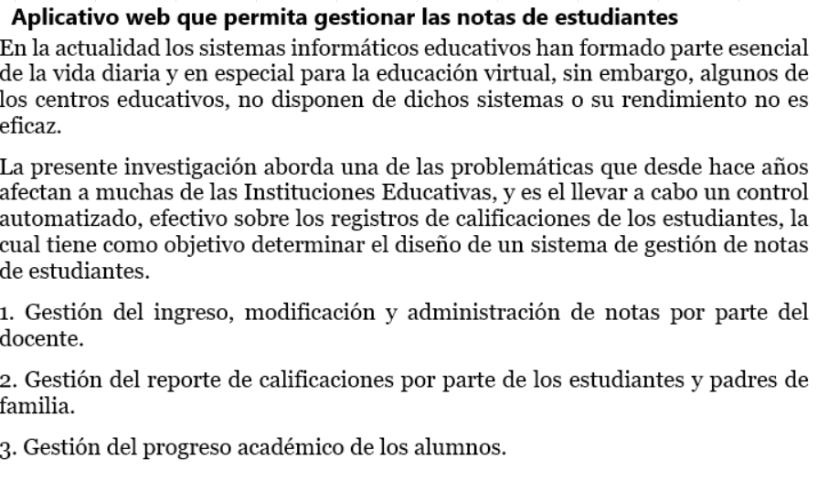

Gráficos
 | Proyecto |  |  |  |  |  |  |  | SPRINT | INICIO | DÍAS
 | Facturacion de Articulos Informaticos |  |  |  |  |  |  |  | 1 | 13-Jul-21 | 7

Gráfico de esfuerzo

Gráfico de tareas

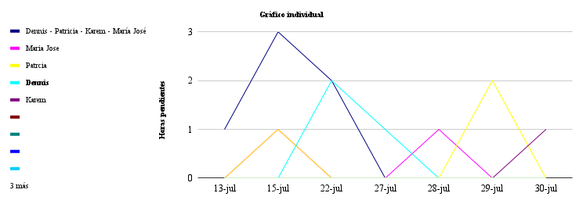

 | 2021-07-13 | 2021-07-16 | 2021-07-17 | 2021-07-18 | 2021-07-19 | 2021-07-20 | 2021-08-09 | 2021-08-11
#REF! | 0 | 0 | 0 | 0 | 0 | 0 | 0 | #N/A
Maria Jose | 0 | 2 | 1 | 2 | 1 | 1 | 0 | #N/A
Patrcia | 0 | 2 | 2 | 4 | 2 | 1 | 1 | #N/A
Dennis | 0 | 0 | 0 | 4 | 2 | 0 | 6 | #N/A
Karem | 0 | 0 | 0 | 0 | 2 | 1 | 1 | #N/A
 | 0 | 0 | 0 | 0 | 0 | 0 | 0 | #N/A
 | 0 | 0 | 0 | 0 | 0 | 0 | 0 | #N/A
 | 0 | 0 | 0 | 0 | 0 | 0 | 0 | #N/A
 | 0 | 0 | 0 | 0 | 0 | 0 | 0 | #N/A
 | 0 | 0 | 0 | 0 | 0 | 0 | 0 | #N/A
 | 0 | 0 | 0 | 0 | 0 | 0 | 0 | #N/A
 | 0 | 0 | 0 | 0 | 0 | 0 | 0 | #N/A

